Sheet1
プレイヤーの仕様書
プレイヤーの移動
プレイヤーはジープに乗っている
→プレイヤーは徒歩
左スティックで移動
右スティックでカメラの旋回 カメラの角度は後でプランナーがいじれるようにしてください。押し込みで後ろが見れるようにする。もう一度押し込みで正面。

ビーコン射撃について
R2で射撃モードとする
ビーコンはビーコンガンから射出される 射出のボタンはX
ビーコンはあてた場所にエネミーを誘導する
誘導できる距離はプランナーが調整できるようにしておいてください
ビーコンは壁や地面にくっつく
打った先に何もなかった場合消滅するようにしてください
例：空に打った 何もないので消滅
ビーコンの届く距離
届く範囲は５マス分とする

防衛ライン

プレイヤー

#VALUE!

黄色い範囲がビーコンの届く範囲

ビーコンの撃てる範囲の演出
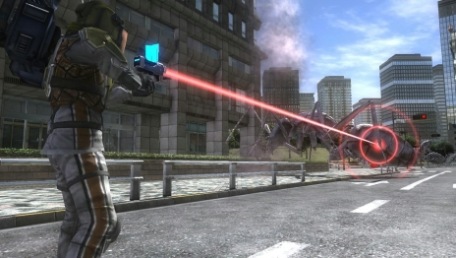

こんな感じのラインで出してほしい
ラインの色は青

小型のドローンに対しての攻撃
プレイヤーはビーコンガンとスナイパーに切り替えられる ボタンはYで武器切り替え
小型のドローンに対してビーコンガンは効果がない
ビーコンがついた場合、自動でよけられる
スナイパーで打つと撃破できる
スナイパーを構えた時の照準はビーコンと同じくラインを出す
ラインの色は赤

射影機の撮影
Aボタンで撮影
射影機の選択について
射影機は近くにあるものを選択できる
Ｂボタンを押したら選択している射影機以外の射影機を選択する

防衛ライン

プレイヤー

ロボットに潰された場合 ミサイルに被弾した場合
プレイヤーが死亡した場合
ゲーム開始時の初期位置に移動させる。ただし、復活できる回数は３回までとする

防衛ライン

初期位置

ミサイルについての仕様
プレイヤーに向けてミサイルが発射されたとき
プレイヤーはミサイルを打ち落とすことができる
ミサイルはスナイパーで打つと打ち落とすことができる

